Planilha1
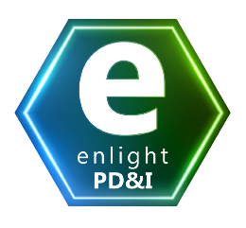 | Lawin - Grupo de Pesquisa em Direito, Tecnologia e Inovação Enlight - Compreensão do microssistema de PD&I da ZFM Obrigação FNDCT (versão de Demonstração)

Referência | Valor | Detalhe
Faturamento calculado: |  | Faturamento bruto deduzidos tributos e insumos incentivados
Obrigação: | 0.00 | 5.00%
FNDCT (mínimo): | 0.00 | 0.20%

